Worksheet
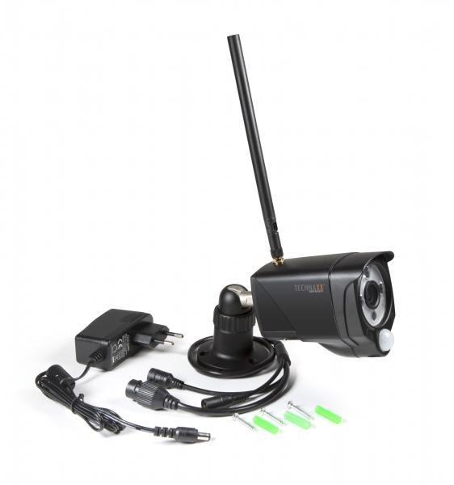
Technaxx WLAN-IP-Außenkamera TX-145

Artikelnummer | 4881 |  | VE | 25
EAN | 4260358124117 |  | Stück pro Palette | 450
Zollnummer | 85258300 |  | Lagen Pro Palette | 6

Abmessungen - Artikel
Länge(cm) | Breite(cm) | Höhe(cm) | Gewicht(g)
20 | 5.8 | 8 | 420

Abmessungen - Artikelverpackung
Länge(cm) | Breite(cm) | Höhe(cm) | Leergewicht(g) | Gewicht(g) Artikel+Verpackung
23.5 | 9.7 | 8 | 99 | 670

Abmessungen - VE Karton (Masterkarton)
Länge(cm) | Breite(cm) | Höhe(cm) | Gewicht(g)
50 | 24.5 | 43 | 16100

Verpackung - Bestandteile
Rest Zubehör (g) | Papier/Pappe (g) | Styropor (g) | Kunstst. Hohlkörper(g) | Kunstst. Folien(g) | Materialverbunde (g)
105 | 47 | 4 | 0 | 5 | 0

Weiterführende Informationen
Technaxx Reseller Portal

